Ark1
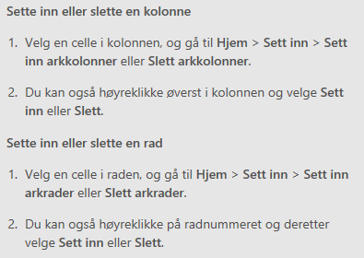
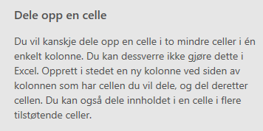
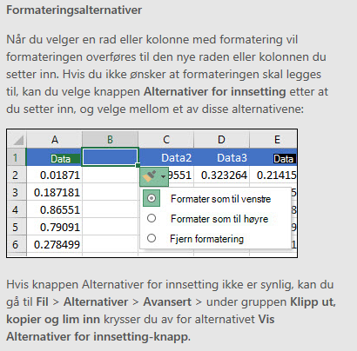
VEDLEGG TIL SØKNAD OM TILSKOT TIL BEREKRAFTIG VERDISKAPING 2024 |  |  | * Tal må stemme med kostnadsplan og finansieringsplan i søknadsskjemaet i Regionalforvaltning.no * Aktivitetar og evt. arbeidspakkar må også samsvare med søknadsskjemaet
Dersom du treng å sette inn fleire kolonner, radar eller celler, sjå rettleiing under. |  |  | FYLL UT DEI GRØNE FELTA

KOSTNAD PR ORGANISASJON | Aktivitet: | Namn på organisasjon 1 |  | Namn på organisasjon 2 |  | Namn på organisasjon 3 |  | Namn på organisasjon 4 |  | SUM PR ORG. | Evt. kommentar
(Arbeidspakke 1) |  |  |  |  |  |  |  |  |  | 0
(Arbeidspakke 2) |  |  |  |  |  |  |  |  |  | 0
(Arbeidspakke 3) |  |  |  |  |  |  |  |  |  | 0
(Arbeidspakke 4) |  |  |  |  |  |  |  |  |  | 0
(Arbeidspakke 5) |  |  |  |  |  |  |  |  |  | 0
 |  |  |  |  |  | SUM KOSTNADER (skal vere lik SUM SAMLA FINANSIERING) |  |  |  | 0

Eigenfinansering pr organisasjon | Aktivitet: | Namn på organisasjon 1 |  | Namn på organisasjon 2 |  | Namn på organisasjon 3 |  | Namn på organisasjon 4 |  | SUM PR ORG. | Evt. kommentar
 |  | Kostnad timar (kr) | Kontantsum | Kostnad timar (kr) | Kontantsum | Kostnad timar (kr) | Kontantsum | Kostnad timar (kr) | Kontantsum
(Arbeidspakke 1) |  |  |  |  |  |  |  |  |  | 0
(Arbeidspakke 2) |  |  |  |  |  |  |  |  |  | 0
(Arbeidspakke 3) |  |  |  |  |  |  |  |  |  | 0
(Arbeidspakke 4) |  |  |  |  |  |  |  |  |  | 0
(Arbeidspakke 5) |  |  |  |  |  |  |  |  |  | 0
 |  |  |  |  |  | Sum eigenfinansiering

Andre finansieringskjelder* |  |  |  |  |  | Sum andre finansieringskjelder
*Her skal du legge inn samla sum for dei andre finansieringskategoriane i tabellen Finansieringsplan i søknadsskjemaet. Hugs å inkludere søknadssummen.
SAMLA FINANSIERING |  |  |  |  |  | SUM SAMLA FINANSIERING (skal vere lik SUM KOSTNADER) |  |  |  | 0

